Sheet1
章节 | 描述 | 指令 | 备注
git简介 | 分布式版本控制，区别于SVN中央集中式
安装git | windows 安装，兼容linux/macOS/solaris/windows/Raspberry | 自报家门指令 git-git bash git config --global user.name "qinfeipeng" git config --global user.name "qinfeipeng@szyh-smart.com" | git config 命令的--global 参数，表示机器上所有git 仓库都会使用这个仓库，也可单独指定
创建版本库 | repository | mkdir git_learn//新建文件夹 cd git_learn//指到文件夹 pwd//查看当前文件 git init//把这个目录变成git可以管理的仓库 ls -ah | 确保目录名不包含中文 .git 不能删除
添加文件到仓库 |  | git add <file > git commit -m <message> | 在仓库目录执行，除git init
查看仓库当前状态 |  | git status git diff task.c git add task.c git commit task.c -m "message" | 指示增删改
版本回退 |  | git log//查看提交历史，以确定要回退到哪个版本 git reset --hard commit id git reflog//查看命令历史，以确定要回到未来哪个版本 | HEAD 指向的版本为当前版本
暂存区 | 工作区里有一个隐藏目录.git,这个不算工作区，而是git的版本库 | git add <> | 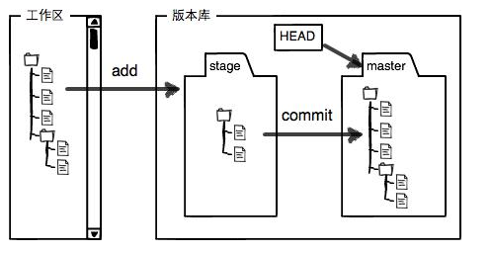
工作区 | 电脑里能看到的目录，如git_learn | git commit <> -m ""
撤销修改 |  | git checkout --file //当你改乱工作区某个文件的内容，想直接丢弃 git reset HEAD<file>,回到上一步 //已经提交了不合适的修改到版本库时，想要撤销本次提交，做版本回退，前提是未提交到远程库
删除文件 |  | git checkout --file //删错了 git rm file //删除文件
远程仓库 | 同一个git仓库，可以分布在不同的机器上，最早肯定只有一台机器有一个原始版本库，此后，别的机器可以克隆这个原始版本库，而且每台机器的版本库其实都是一样的，没有主次之分 |  | git Hub
添加远程仓库
从远程仓库克隆

